Sheet1
缺陷编号 | 所属模块 | 优先级 | 严重程度 | 缺陷概述 | 缺陷描述 | 提交人 | 备注
bug_uesr_login_index_jianrongxing_001 | 用户登录首页 | p1 | s1 | 火狐浏览用户首页所有数据显示错误或者不显示 | 1.（1.打开火狐浏览器；2.在地址栏输入：http://localhost:8000/verydows-master/user/login.html；3.点击【登录】；4.实现账号登录；5.查看首页面是否显示正常；6.首页的功能是否正常） 2.显示正常和功能正常 3.页面显示错误 | 李文达 | 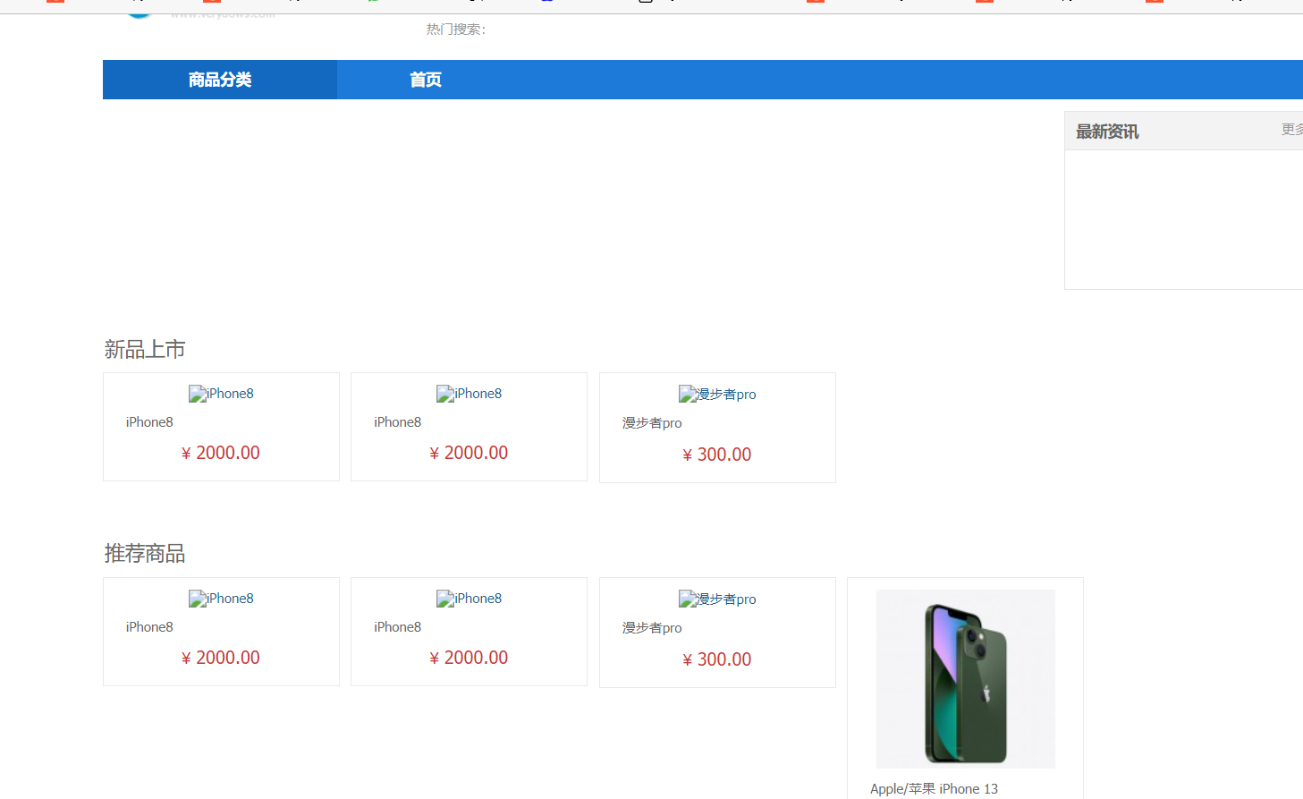
bug_uesr_login_index_jianrongxing_002 | 用户登录首页 | p1 | s1 | chrome浏览用户首页所有数据显示错误或者不显示 | 1.（1.打开chrome浏览器；2.在地址栏输入：http://localhost:8000/verydows-master/user/login.html；3.点击【登录】；4.实现账号登录；5.查看首页面是否显示正常；6.首页的功能是否正常） 2.显示正常和功能正常 3.页面显示错误 | 李文达
bug_uesr_login_index_jianrongxing_003 | 用户登录首页 | p1 | s1 | ie浏览用户首页所有数据显示错误或者不显示 | 1.（1.打开ie浏览器；2.在地址栏输入：http://localhost:8000/verydows-master/user/login.html；3.点击【登录】；4.实现账号登录；5.查看首页面是否显示正常；6.首页的功能是否正常） 2.显示正常和功能正常 3.页面显示错误 | 李文达
bug_uesr_login_index_jianrongxing_004 | 用户登录首页 | p1 | s1 | eg浏览用户首页所有数据显示错误或者不显示 | 1.（1.打开eg浏览器；2.在地址栏输入：http://localhost:8000/verydows-master/user/login.html；3.点击【登录】；4.实现账号登录；5.查看首页面是否显示正常；6.首页的功能是否正常） 2.显示正常和功能正常 3.页面显示错误 | 李文达

